DETALHE_CUSTO
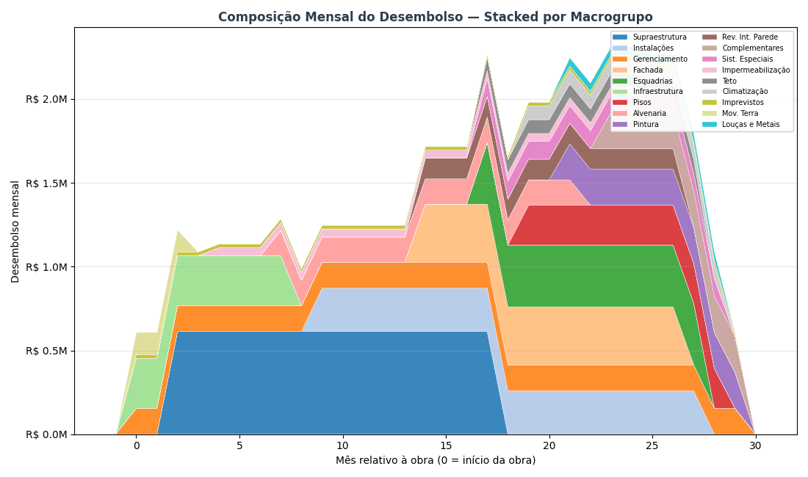
DETALHAMENTO DO CUSTO DE OBRA — POR MACROGRUPO
Como os R$ 45.46 milhões (R$ 3,645/m² AC) se distribuem entre os 18 macrogrupos ao longo dos 30 meses de obra

DE ONDE VEM ESSE CUSTO — METODOLOGIA PARAMÉTRICA V2 HÍBRIDO
O custo de obra de R$ 45.46 milhões foi calculado pelo paramétrico V2 Híbrido da Cartesian — metodologia que combina três fontes de dados: 1) QUANTITATIVOS — extraídos do modelo BIM (IFC) do Arboris: volumes de concreto, área de fôrma, m² de alvenaria, m² de revestimento, kg de aço, unidades de esquadrias, etc. Para o Arboris: 12,473 m² AC, 8.653,8 m³ de concreto (0,694 m³/m²), ~122 mil m² de área de parede, 24 pavimentos. 2) PUs CALIBRADOS — Preços Unitários (R$/unidade) calibrados contra uma base histórica de 126 projetos Cartesian já executados no litoral SC. A base tem 4.210 PUs cross-projeto e permite ajustar o preço por tipologia, padrão de acabamento e região. 3) ÍNDICES DERIVADOS — 29 índices que ajustam o custo final conforme o briefing do Arboris: fundação em hélice contínua, laje convencional, padrão médio-alto, fachada cerâmica, 1 subsolo, gerador, piscina aquecida, 2 elevadores. O resultado é agrupado nos 18 MACROGRUPOS abaixo — estrutura padrão Cartesian para orçamentos paramétricos. Cada macrogrupo representa uma disciplina coerente da obra (ex: 'Supraestrutura' = todo o sistema estrutural em concreto armado; 'Instalações' = hidráulica + elétrica + gás + telecom). Benchmark do segmento Médio (8-15k m² AC): mediana R$ 3.337/m², faixa P25-P75 R$ 2.974-3.710. Arboris em R$ 3,645/m² — levemente acima da mediana, coerente com padrão Médio-Alto.

TABELA INTERATIVA — EDITE OS MESES E A CURVA REDISTRIBUI AUTOMATICAMENTE
▸ As colunas LARANJAS são editáveis: altere o R$ Total, Mês início ou Mês fim de qualquer macrogrupo e a distribuição mensal (colunas M1 a M30) recalcula automaticamente via fórmulas. ▸ As células AZUIS na grade mostram visualmente a JANELA ATIVA de cada macrogrupo (efeito Gantt) — quanto mais forte a cor, maior o desembolso daquele macrogrupo naquele mês. ▸ A última linha 'Acumulado %' mostra a CURVA S ao vivo via data bars azuis — dá pra ver quando o projeto atinge 25%, 50%, 75% e 100% do desembolso. ▸ IMPORTANTE: esta tabela é ferramenta de EXPLORAÇÃO visual. Os valores de VPL/TIR/Monte Carlo nas outras abas NÃO são recalculados automaticamente — para propagar mudanças ao modelo financeiro, edite premissas-viabilidade.json e rode o script novamente.

Macrogrupo | R$ Total | Mês ini | Mês fim | Dur. | R$/mês | 1 | 2 | 3 | 4 | 5 | 6 | 7 | 8 | 9 | 10 | 11 | 12 | 13 | 14 | 15 | 16 | 17 | 18 | 19 | 20 | 21 | 22 | 23 | 24 | 25 | 26 | 27 | 28 | 29 | 30
Gerenciamento | R$ 4,636,380 | 1 | 30
Infraestrutura | R$ 2,384,313 | 1 | 8
Imprevistos | R$ 671,830 | 1 | 30
Mov. Terra | R$ 399,135 | 1 | 3
Supraestrutura | R$ 9,800,049 | 3 | 18
Impermeabilização | R$ 997,599 | 5 | 25
Alvenaria | R$ 2,264,768 | 8 | 22
Instalações | R$ 4,918,221 | 10 | 28
Fachada | R$ 4,504,589 | 15 | 27
Rev. Int. Parede | R$ 1,601,711 | 15 | 27
Esquadrias | R$ 4,053,719 | 18 | 28
Sist. Especiais | R$ 1,268,450 | 18 | 29
Teto | R$ 905,729 | 18 | 28
Pisos | R$ 2,380,641 | 20 | 29
Climatização | R$ 830,430 | 20 | 29
Pintura | R$ 1,928,859 | 22 | 30
Louças e Metais | R$ 395,136 | 22 | 29
Complementares | R$ 1,518,921 | 24 | 30
TOTAL
% do total / mês
Acumulado R$
Acumulado % (curva S)

COMO A JANELA TEMPORAL DE CADA MACROGRUPO FOI DEFINIDA
Cada macrogrupo tem uma JANELA DE EXECUÇÃO — os meses da obra em que aquele serviço está ativo no canteiro. Dentro da janela, o custo total do macrogrupo é distribuído UNIFORMEMENTE (R$/mês médio = custo ÷ duração). Isso simplifica o cálculo e é suficiente para uma análise de viabilidade — um BIM 4D com cronograma Primavera daria mais precisão, mas o ganho em termos de VPL/TIR é marginal (<3%). As janelas foram definidas com base no sequenciamento típico de obras verticais de padrão médio-alto, referência: histórico Cartesian de projetos similares no litoral SC. A lógica construtiva segue três fases: ▸ FASE 1 — meses 1 a 8 (Estrutural): Mobilização, movimentação de terra, fundações (hélice contínua) e início da supraestrutura. Serviços 'que não podem esperar' — concreto, armação, fôrma. Cerca de 15-20% do custo total concentrado aqui. ▸ FASE 2 — meses 8 a 22 (Intensiva): Subida da supraestrutura + alvenaria + instalações embutidas + revestimentos internos + fachada. É a fase MAIS INTENSA em desembolso — concreto, aço, tijolo, eletrodutos, tubulações, reboco. Concentra 50-60% do custo total. Pico do fluxo de caixa negativo. ▸ FASE 3 — meses 18 a 30 (Acabamento): Pisos, pintura, teto, esquadrias, louças, metais, fachada externa, sistemas especiais, elevadores, complementares. Fluxo 'longo e diluído': muitos fornecedores diferentes, entregas escalonadas, dependências entre serviços. ~25-30% do custo. DOIS MACROGRUPOS SÃO LINEARES NA JANELA INTEIRA (1-30): 'Gerenciamento' (equipe indireta de obra, canteiro, ART) e 'Imprevistos' (reserva de contingência) — custos que acompanham a obra do início ao fim, sem concentração.

LIMITAÇÕES DO MODELO TEMPORAL — O QUE O MODELO NÃO CAPTURA
Para ser transparente: a distribuição temporal por macrogrupo é uma APROXIMAÇÃO. O que o modelo NÃO captura e que pode mudar na execução real: • Distribuição uniforme dentro da janela é irreal em alguns serviços. Por exemplo, 'Supraestrutura' na prática tem curva S própria (mais concreto no meio dos 24 pavimentos, menos no início e no topo). O modelo assume linear — erro de ±8% no R$/mês pontual, mas a SOMA total está correta. • Curva de pagamento ao fornecedor ≠ curva física de execução. Concreto é pago 30 dias após a entrega; aço é pago antecipado à compra. O modelo usa a curva física (ignora os prazos de 30-60 dias de pagamento). Em análise de fluxo de caixa real, adicionar 30 dias de prazo médio suavizaria o pico negativo em ~R$ 1-2M. • Chuvas, atrasos e replanejamento não estão modelados. A premissa é que o prazo de 30 meses é cumprido. Se houver atraso de 3 meses, o fluxo estica e o VPL piora ~R$ 0,8M (TMA × 3 meses × exposição). • O valor por macrogrupo vem do PARAMÉTRICO (±10-15% de incerteza) — não de um orçamento executivo item-a-item. Para cotações reais em RFP, considerar que cada macrogrupo pode variar dentro dessa faixa. Para decisão de viabilidade (ir / não ir), o modelo atual é adequado. Para construtabilidade, cronograma Primavera e SFH bancário, seria necessário um BIM 4D + orçamento executivo.

VISUALIZAÇÕES

▸ Gráfico 1 — Gantt: janela temporal de cada macrogrupo (cor = magnitude do custo)
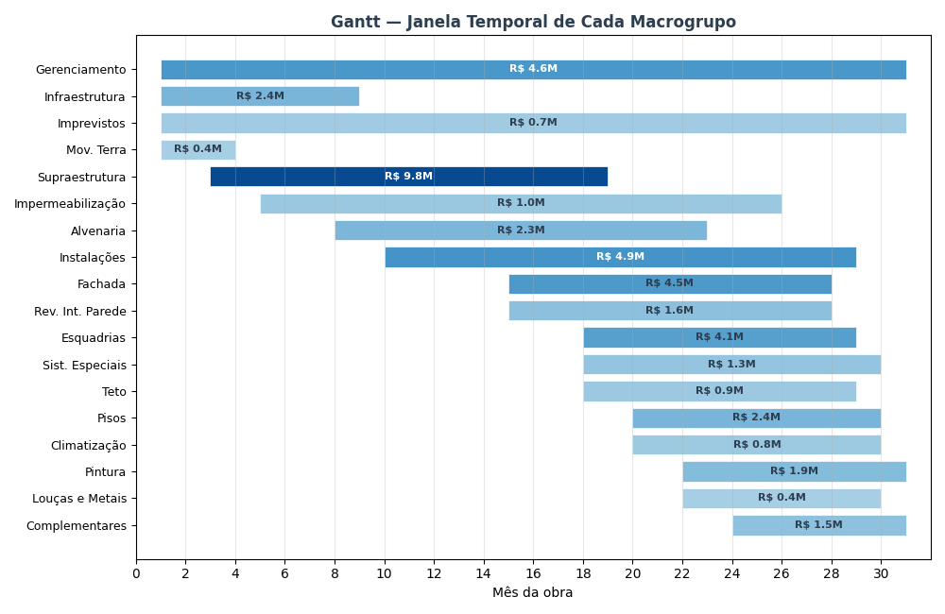

▸ Gráfico 2 — Curva S: desembolso acumulado da obra (% do custo total por mês)
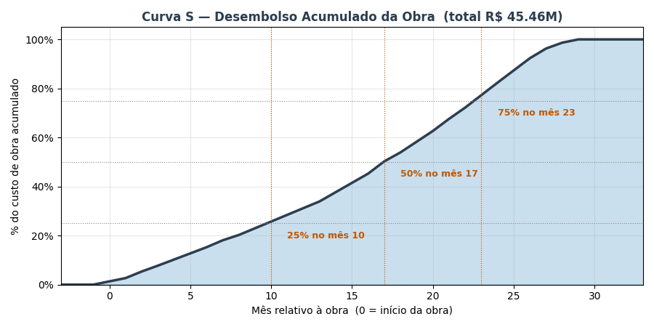

▸ Gráfico 3 — Composição mensal: quanto cada macrogrupo contribui em cada mês

TORNADO
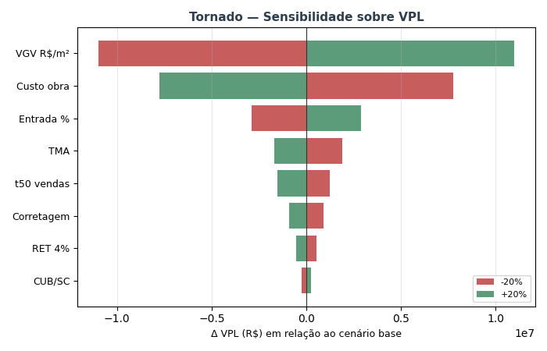
TORNADO — Sensibilidade sobre VPL (±20% por variável)

Variável | VPL (-20%) | VPL base | VPL (+20%) | Δ VPL (high-low)
VGV R$/m² | R$ 5,207,646 | R$ 16,200,600 | R$ 27,193,553 | R$ 21,985,907
Custo obra | R$ 23,953,433 | R$ 16,200,600 | R$ 8,447,766 | -R$ 15,505,667
Entrada % | R$ 13,328,822 | R$ 16,200,600 | R$ 19,072,377 | R$ 5,743,555
TMA | R$ 18,082,548 | R$ 16,200,600 | R$ 14,500,517 | -R$ 3,582,032
t50 vendas | R$ 17,439,737 | R$ 16,200,600 | R$ 14,655,014 | -R$ 2,784,723
Corretagem | R$ 17,126,979 | R$ 16,200,600 | R$ 15,274,220 | -R$ 1,852,760
RET 4% | R$ 16,754,145 | R$ 16,200,600 | R$ 15,647,054 | -R$ 1,107,091
CUB/SC | R$ 15,961,178 | R$ 16,200,600 | R$ 16,440,266 | R$ 479,088

MONTE_CARLO
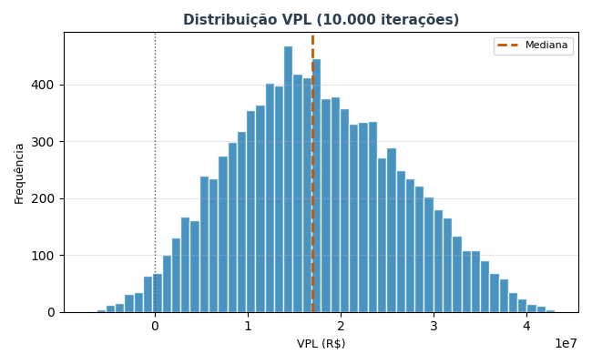
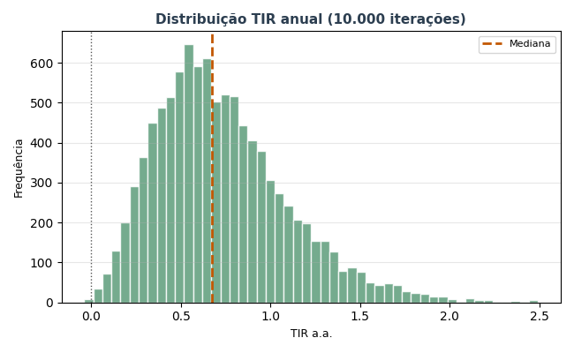
MONTE CARLO — 10.000 iterações

Estatística | VPL (R$) | TIR a.a. | Margem
Mediana | R$ 16,923,632 | 67.1% | 31.4%
Média | R$ 17,412,843
P10 | R$ 5,650,657 | 30.3%
P50 | R$ 16,923,632 | 67.1%
P90 | R$ 29,959,488 | 123.0%
Desvio padrão | R$ 9,108,564

P(VPL > 0) | 98.2%
P(TIR > TMA) | 98.2%
P(Margem > 15%) | 95.1%

